ビジネスプロセスフロー
要件定義書 |  | 第1章 | 要求概要 | 作成者 | 作成日
 |  | 1.4 | 業務機能構成表 | 修正者 | 修正日

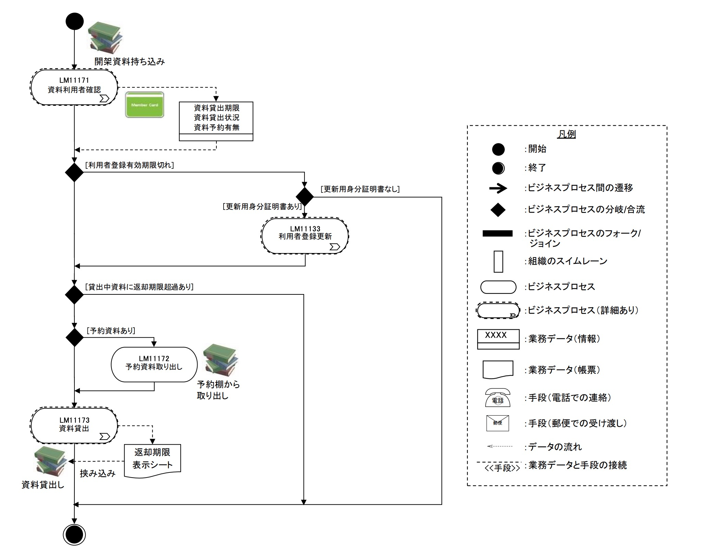
 | 例：

システム化業務フロー
要件定義書 |  | 第1章 | 要求概要 | 作成者 | 作成日
 |  | 1.5 | システム化業務フロー | 修正者 | 修正日

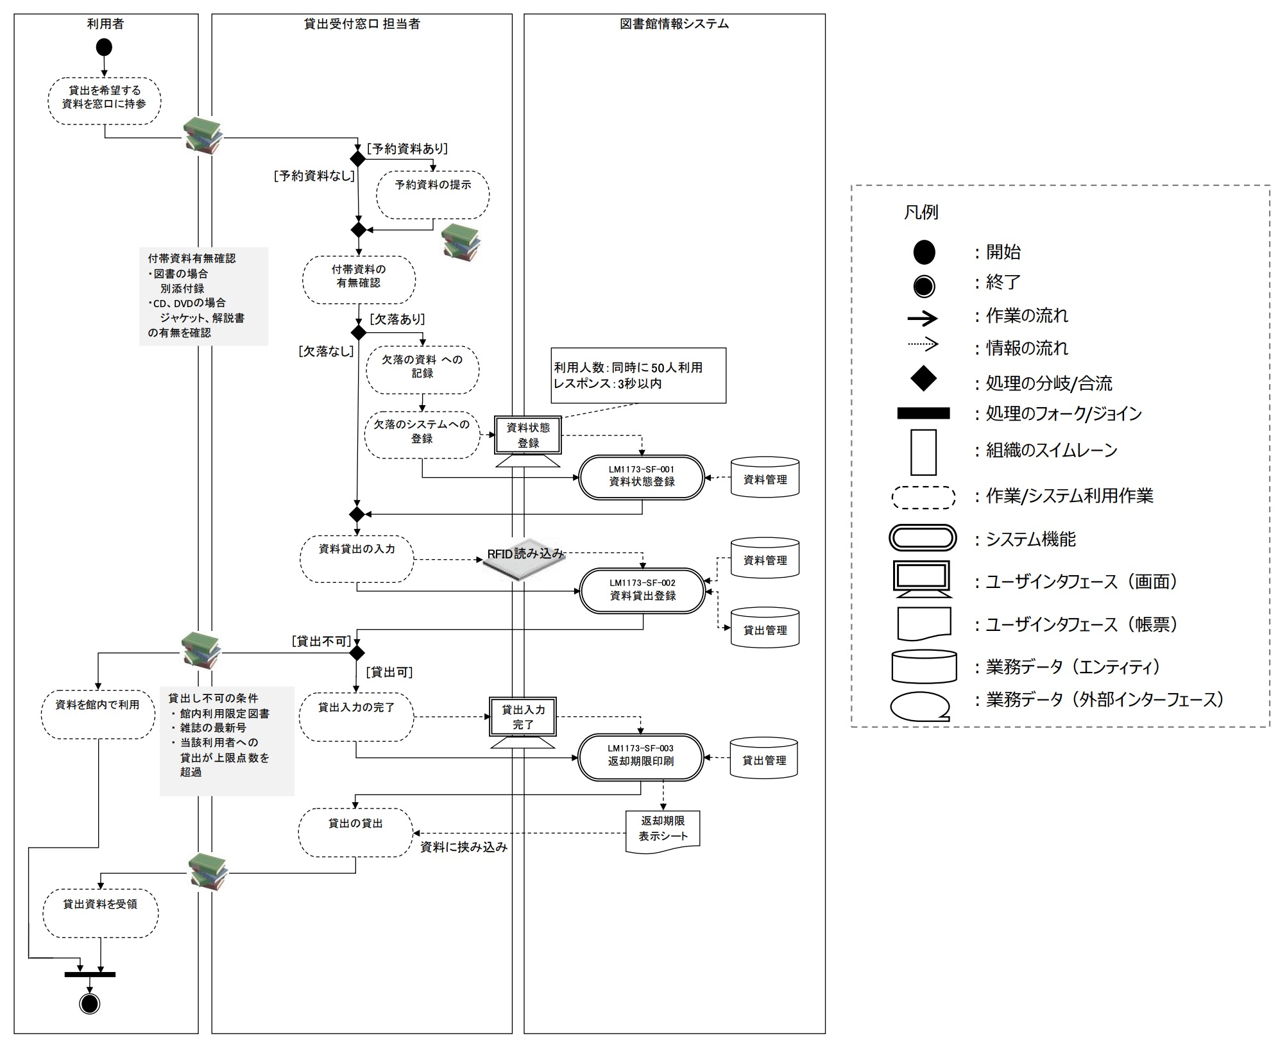
 | 例：

業務処理定義書
要件定義書 |  | 第1章 | 要求概要 | 作成者 | 作成日
 |  | 1.6 | 業務処理定義書 | 修正者 | 修正日

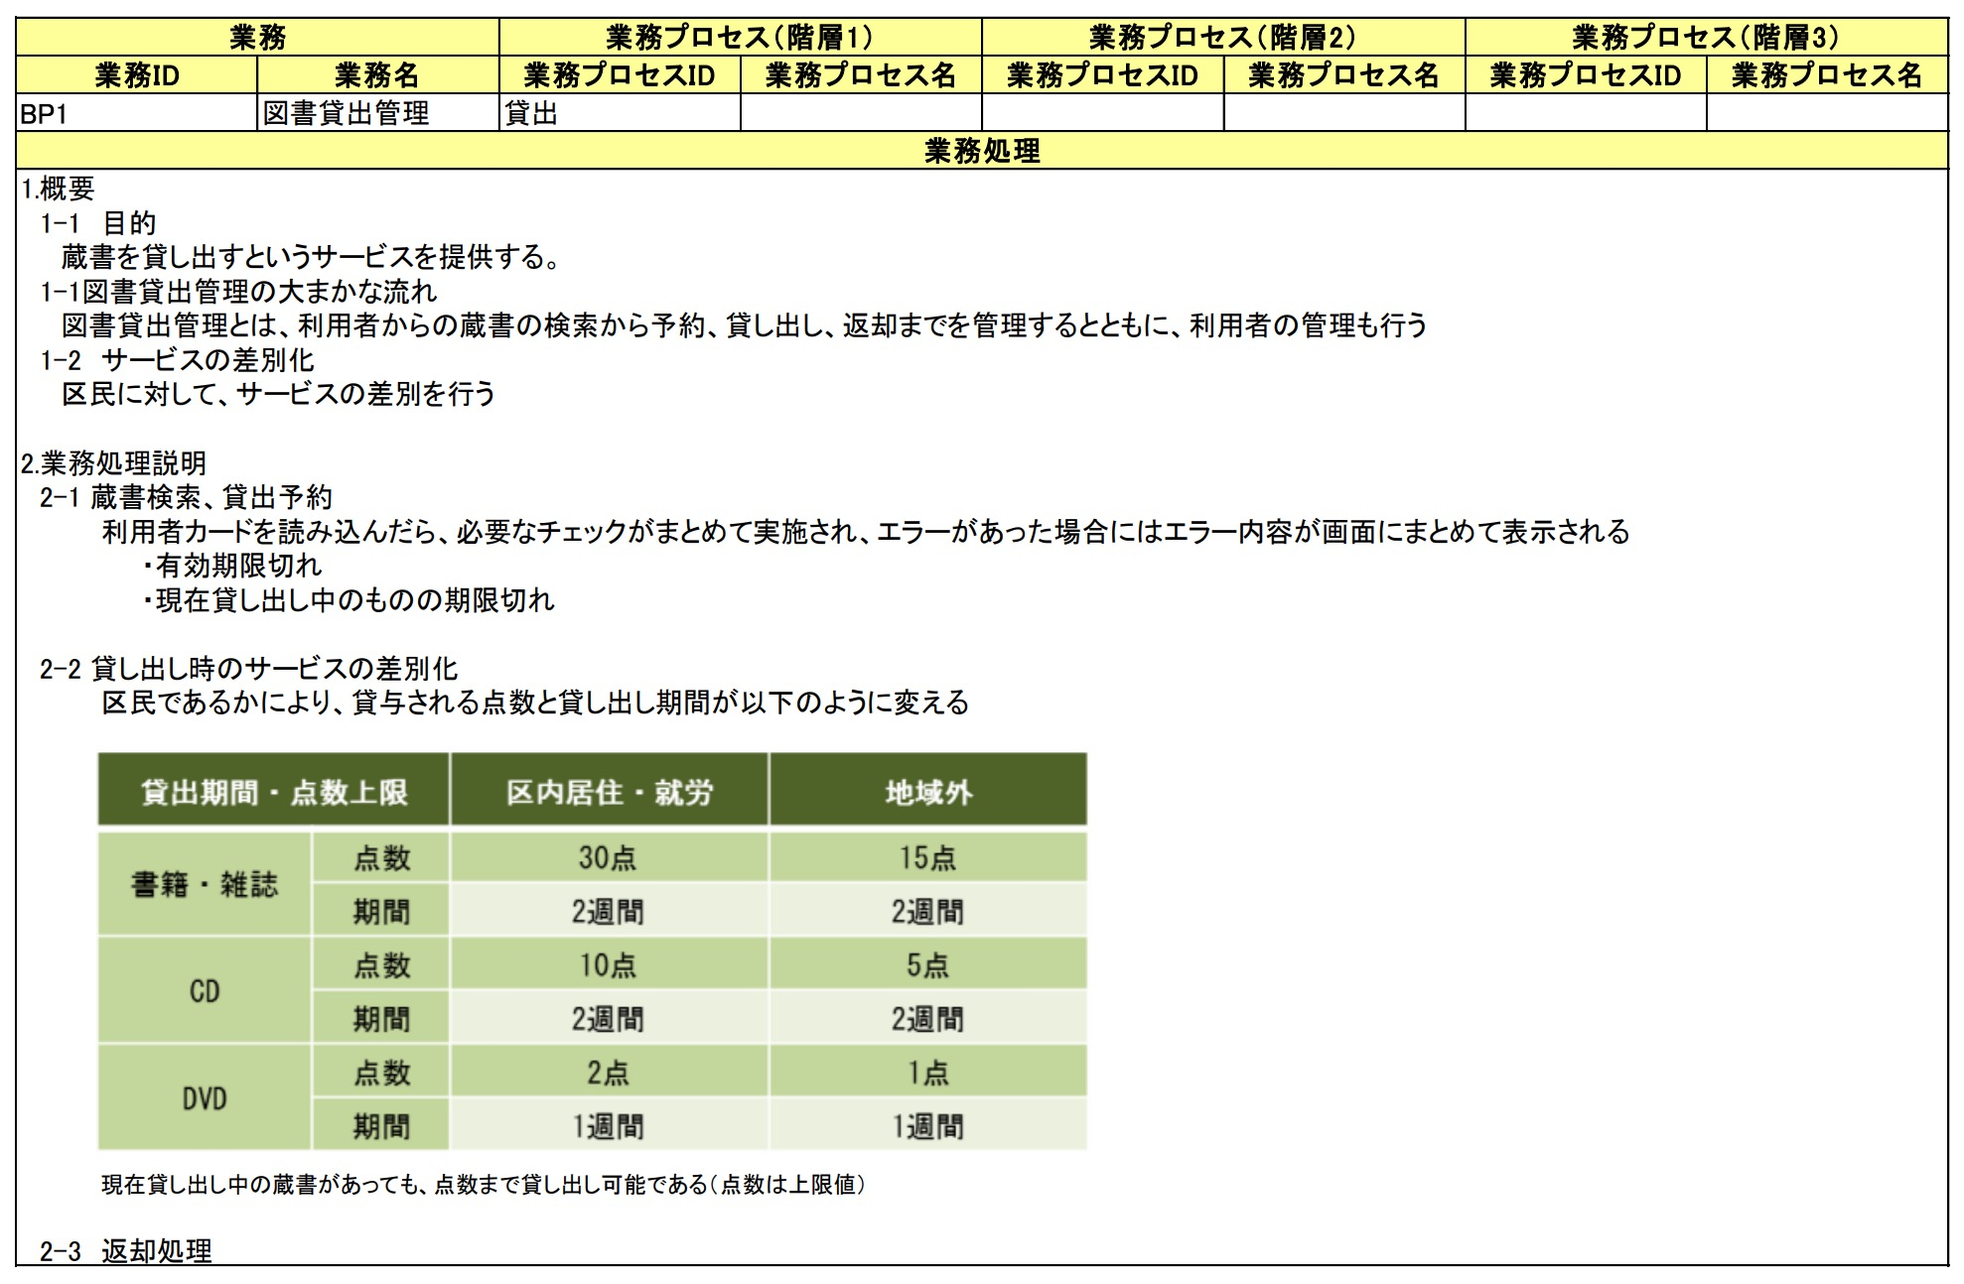
 | 例

ハードウェア構成図
要件定義書 |  | 第2章 | 要求概要 | 作成者 | 作成日
 |  | 2.1.2 | 業務機能構成表 | 修正者 | 修正日
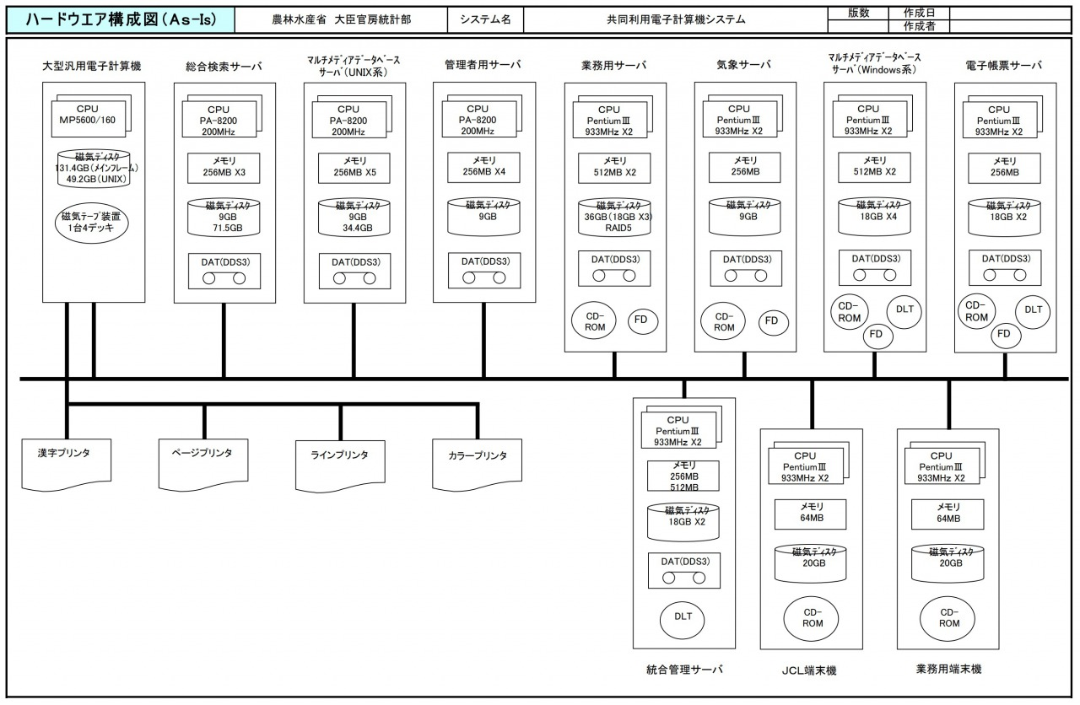
 | 例

ソフトウェア構成図
要件定義書 |  | 第2章 | 要求概要 | 作成者 | 作成日
 |  | 2.1.3 | 業務機能構成表 | 修正者 | 修正日

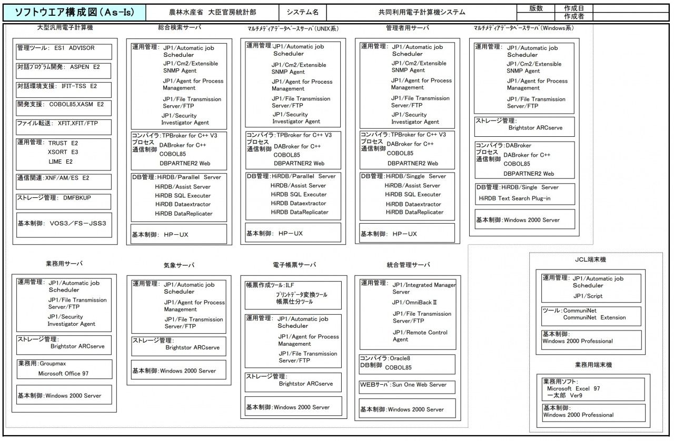
 | 例

ネットワーク構成図
要件定義書 |  | 第2章 | 要求概要 | 作成者 | 作成日
 |  | 2.1.3 | 業務機能構成表 | 修正者 | 修正日

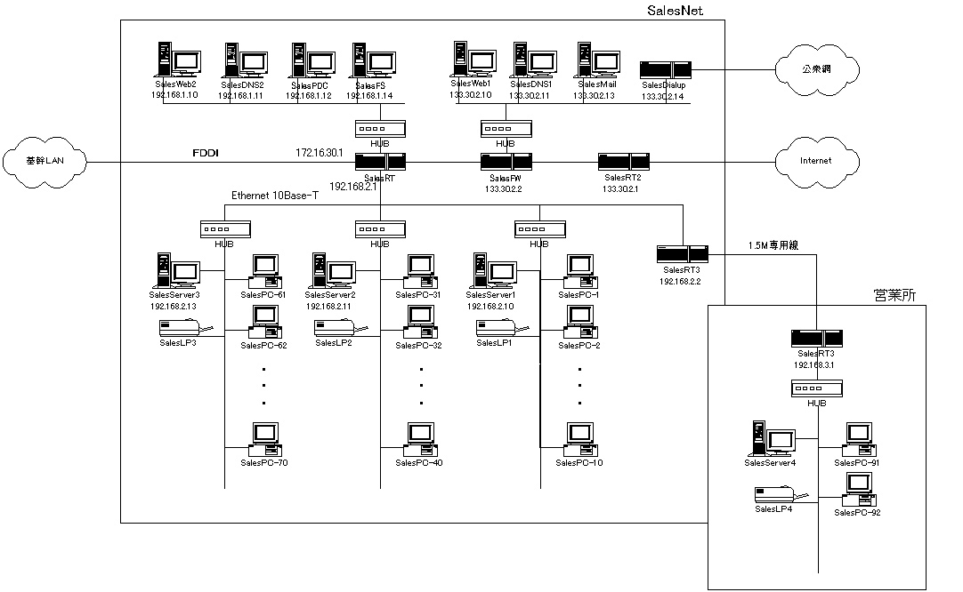
 | 例

アプリケーション機能構成図
要件定義書 | 第2章 | システムの要件 | 作成者 | 作成日
 | 2.1.4 | アプリケーション機能構成図 | 修正者 | 修正日
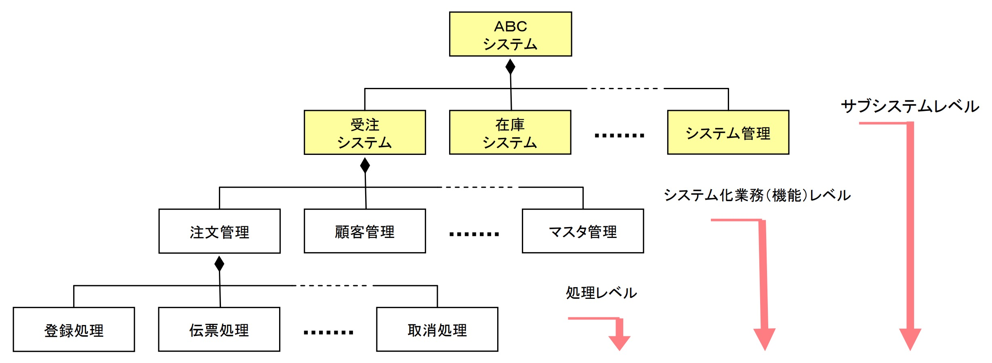
このような作る

画面一覧
要件定義書 |  | 第2章 | 要求概要 | 作成者 | 作成日
 |  | 2.2.1 | 画面一覧 | 修正者 | 修正日
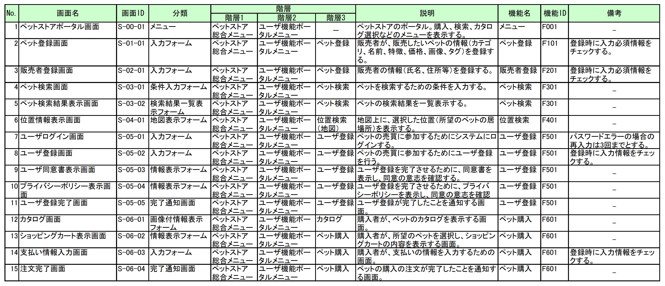
 | 例

画面遷移図
要件定義書 |  | 第2章 | 要求概要 | 作成者 | 作成日
 |  | 2.2.2 | 画面遷移図 | 修正者 | 修正日

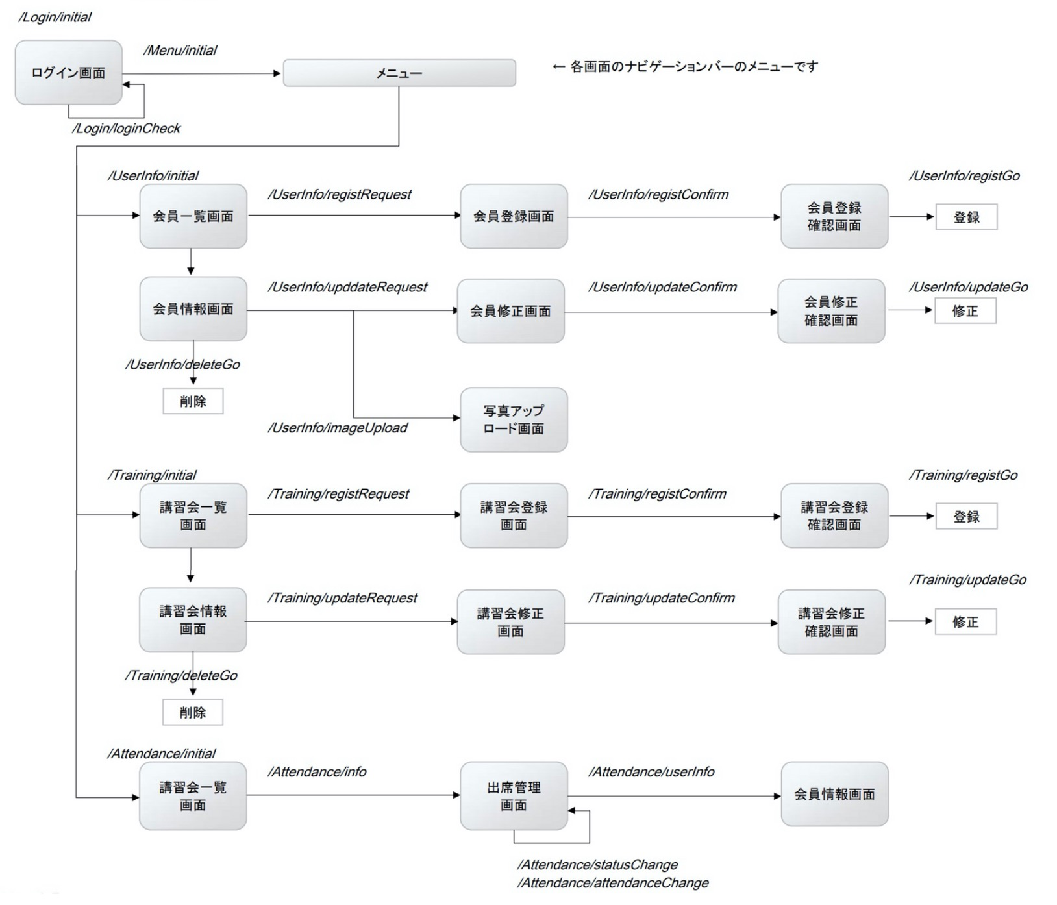
 | 例

テーブル関連図
要件定義書 | 第2章 | 要求概要 |  |  | 作成者 | チン | 作成日 | 2021-06-03
 | 2.5.1 | テーブル関連図 |  |  | 修正者 |  | 修正日

One to Many
 | ストア テーブル |  |  | 商品 テーブル
 | ストア ID |  |  | 商品 ID
 | ユーザー ID FK |  |  | ストア ID FK
 | ストア 名前 |  |  | 商品 写真
 | ストア 住所 |  |  | 商品 名前
 | ストア 電話 |  |  | 商品 紹介
 | ストア ステータス |  |  | 商品 値段
 | 作成時間 |  |  | 商品 数量
 | 更新時間 |  |  | 商品 ステータス | オーダー テーブル |  |  |  | サブオーダー テーブル
 |  |  |  | 作成時間 | オーダー ID |  |  |  | オーダー ID
 |  |  |  | 更新時間 | オーダー 番号 |  |  |  | オーダー 番号
 |  |  |  |  | 商品 ID |  |  |  | 商品 ID
 |  |  |  |  | 商品 数量 |  |  |  | 商品 名前
 |  |  |  |  | 追加時間 |  |  |  | 商品 数量
 |  |  |  |  |  |  |  |  | 商品 価格
 |  |  |  |  |  |  |  |  | 作成時間

 | ユーザー 情報 |  |  | 中心 テーブル | ペイメント テーブル
 | ユーザー ID FK |  |  | オーダー ID | ペイメント ID
 | ユーザー 名前 |  |  | ペイメント ID | ユーザー ID
 | ユーザー 年齢 |  |  | ユーザー ID | 商品 名前
 | ユーザー 性別 |  |  | 作成時間 | 商品 数量
 | ユーザー アドレス
 | ユーザー 誕生日
 | 作成時間
 | 更新時間

One to One

 | ユーザー テーブル
 | ユーザー ID |  | ショップカード テーブル
 | ユーザー メール |  | 商品 ID PK
 | ユーザー パスワード |  | ユーザー ID PK
 | ユーザー 権限 |  | 商品 数量
 | ユーザー ステータス |  | 商品 追加時間
 | 作成時間
 | 更新時間

 |  |  | ユーザー アドレス
 |  |  | ユーザー ID FK
 |  |  | ユーザー 名前
 |  |  | ユーザー 電話
 |  |  | ユーザー 郵便番号
 |  |  | ユーザー アドレス（都区）
 |  |  | ユーザー アドレス（番地 部屋番号など）
 |  |  | 作成時間
 |  |  | 更新時間

